2023_11_data
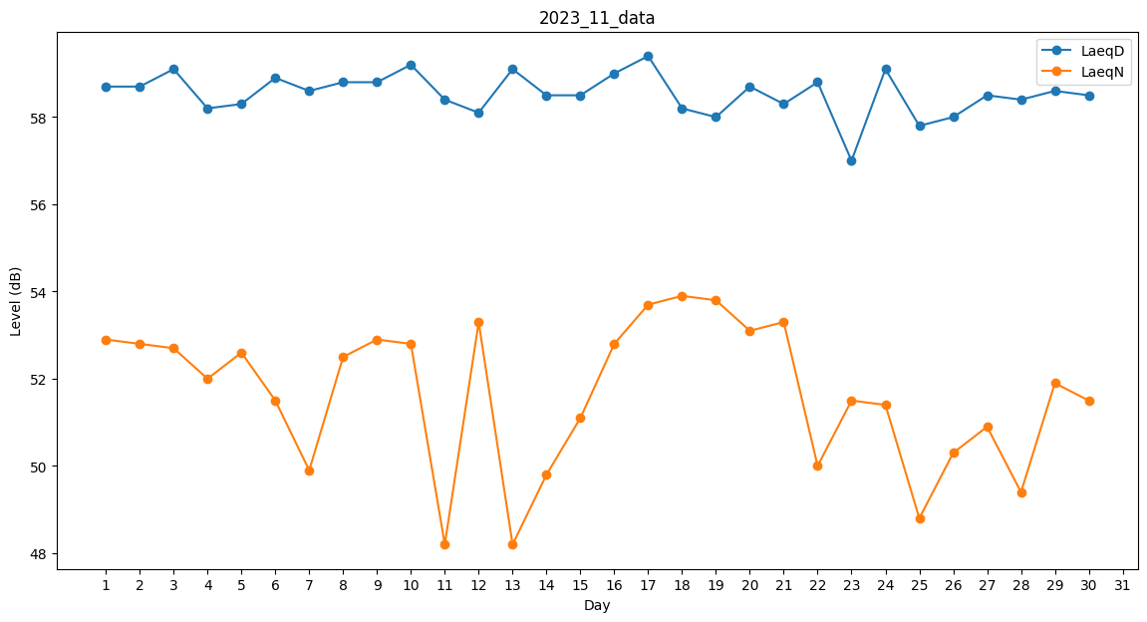
Day | LaeqD | LaeqN
1 | 58.7 | 52.9
2 | 58.7 | 52.8
3 | 59.1 | 52.7
4 | 58.2 | 52
5 | 58.3 | 52.6
6 | 58.9 | 51.5
7 | 58.6 | 49.9
8 | 58.8 | 52.5
9 | 58.8 | 52.9
10 | 59.2 | 52.8
11 | 58.4 | 48.2
12 | 58.1 | 53.3
13 | 59.1 | 48.2
14 | 58.5 | 49.8
15 | 58.5 | 51.1
16 | 59 | 52.8
17 | 59.4 | 53.7
18 | 58.2 | 53.9
19 | 58 | 53.8
20 | 58.7 | 53.1
21 | 58.3 | 53.3
22 | 58.8 | 50
23 | 57 | 51.5
24 | 59.1 | 51.4
25 | 57.8 | 48.8
26 | 58 | 50.3
27 | 58.5 | 50.9
28 | 58.4 | 49.4
29 | 58.6 | 51.9
30 | 58.5 | 51.5

